ورقة2
التبؤات بالاكسيل Forecasts by excel

مثال من الحياه العملية
توافرات لديك البيانات التالية من قائمة الدخل عن مبيعات السنوات من عام 2010 وحتى عام 2014
الفترات | 2010 | 2011 | 2012 | 2013 | 2014 | 2015 | 2016 | 2017 | 2018 | 2019 | 2020
المبيعات | 1200 | 1225 | 1199 | 1300 | 1310 | الفترات المطلوب عمل تنبؤ لها
والمطلوب منك كمدير مالي عمل تنبؤا بالفترات المستقبلية من عام 2015 وحتى عام 2020
طريقة الحل

الفترات | 2010 | 2011 | 2012 | 2013 | 2014 | 2015 | 2016 | 2017 | 2018 | 2019 | 2020
الطريقة الأولى | 1200 | 1225 | 1199 | 1300 | 1310 | 1335.3 | 1364.8 | 1394.3 | 1423.8 | 1453.3 | 1482.8
الطريقة الثانيه | 1200 | 1225 | 1199 | 1300 | 1310 | 1335.3 | 1364.8 | 1394.3 | 1423.8 | 1453.3 | 1482.8

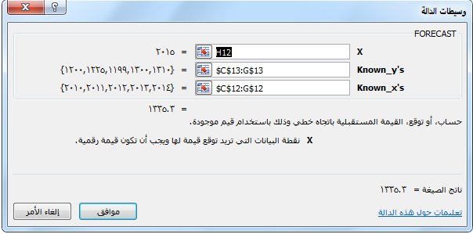
الطريقة الأولى الداله FORECAST
الشكل العام للداله
 |  |  | FORECAST(x, known_y's, known_x's)‎

الوسيط | الوصف
X | الفتره التي تريد التوقع لها
Known_y's | صفيف تابع( قيم المبيعات)
Known_x's | صفيف مستقبل( السنوات السابقه)

المعادله المستخدمه
=FORECAST(H12;$C$13:G$13;$C$12:G$12)

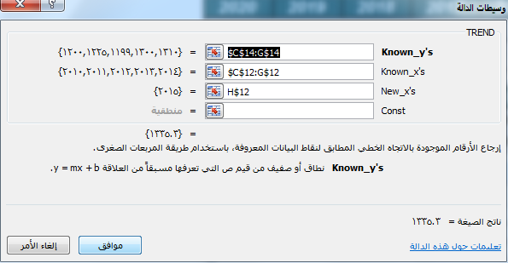
الطريقة الثانية الداله Trend
الشكل العام للداله
 |  |  | TREND(known_y's, [known_x's], [new_x's], [const])‎

الوسيط | الوصف
known_y's | قيم المبيعات السابقه
known_x's | الفترات السابقه
New_x's | الفتره التي تريد التوقع لها

المعادله المستخدمه
=TREND($C$14:G$14;$C$12:G$12;H$12)

تقبلوا تحياتى واحترامى محمد الريفى

